Participants
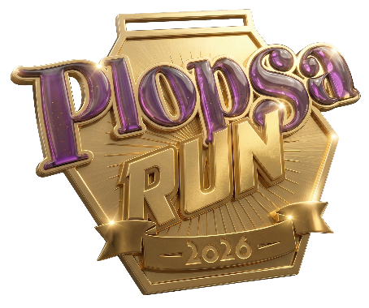
Plopsa Run
Samedi 7 novembre 2026
Plopsaland Belgium

Liste des participants
Veuillez nous envoyer la liste complétée au plus tard le 17/10/2026 via info@plopsabusiness.com.

Nom du groupe/de l’entreprise

Prénom | Nom de famille | Date de naissance | Sexe
Viktor | Verhulst | 1995-01-01 | Homme

